Лист1
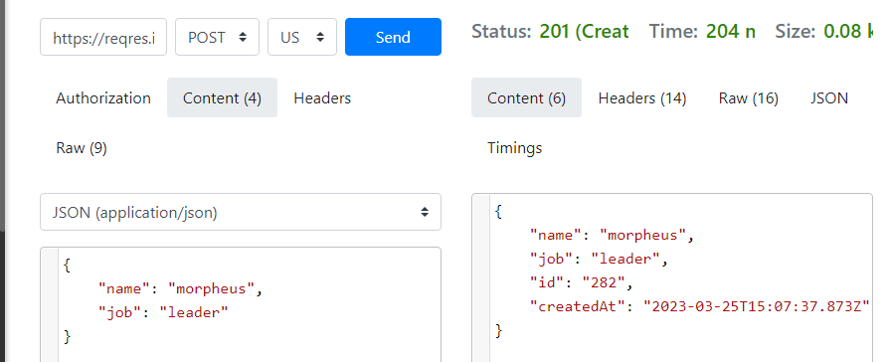
ID | Priority | Summary | Preconditions | Steps | Expected results | Postconditions | Test Result
1 | Критичний | Реєстрація нового користувача на сайті Автобазар | Відкритий сайт https://automoto.ua/uk/ | 1. Натиснути на іконку користувача | 1. З'являється вікно з полем вводу номеру телефону
 |  |  |  | 2.У поле вводу ввести номер телефону 0506254537 | 2. На вказний номер телефону приходить смс з 4-х значиним кодом
 |  |  |  | 3. Натиснути кнопку Продовжити | 3. З'являється вікно з полем вводу коду з смс
 |  |  |  | 4. У полі вводу ввести код із смс на телефоні | 4. Кнопка Продовжити стає активною
 |  |  |  | 5. Натиснути кнопку Продовжити | 5. Відбувається реєстрація нового користувача сайту
2 | Пріоритетний | Додавання обраного авто в блокнот | Відкритий сайт https://automoto.ua/uk/cabinet/bloknot | 1. Під першим фото авто на головній сторінці натиснути на іконку-зіроньку | 1. Обране авто додане до блокноту
 |  |  |  | 2. В хедері сайту натиснути на іконку-зіроньку | 2. Відкривається вікно блокноту з обраним автомобілем
3 | Пріоритетний | Вихід з облікового запису | Відкритий сайт https://automoto.ua/ Увійти до облікового запису | 1. В хедері сайту навести на іконку користуавча | 1. З'являється спадний список
 |  |  |  | 2. Натиснути на іконку вихід | 2. З'являється повідомлення про підтвердження дії вийти з особистого кабинету
 |  |  |  | 3. Натиснути кнопку Вийти | 3. Відбувається вихід з облікового запису
4 | Пріоритетний | Вибір категорії машини б/у | Відкритий сайт https://automoto.ua/ Увійти до облікового запису | 1. В хедері сайту натиснути кнопку Вживані авто | 1. З'являється спадний список
 |  |  |  | 2. Обрати пункт Всі вживані авто | 2. Завантажується вікно з усіма вживаними авто пропозиціями
5 | Пріоритетний | Вибір категорії авто з Європи | Відкритий сайт https://automoto.ua/ Увійти до облікового запису | 1. В хедері сайту натсинути кнопку Каталоги Європи | 1. З'являється спадний список
 |  |  |  | 2. Обрати пункт авто з Європи | 2. Завантажується сторінка з усіма пропозиціями за цим розділом

При внесенні інформаціі про нового користувача реєстрація відбувається за іншим id

